Tổng hợp ảnh
 | BẢNG TỔNG HƠP ẢNH TESTCASE
Mã ảnh | Ảnh
Ảnh 1-1 | 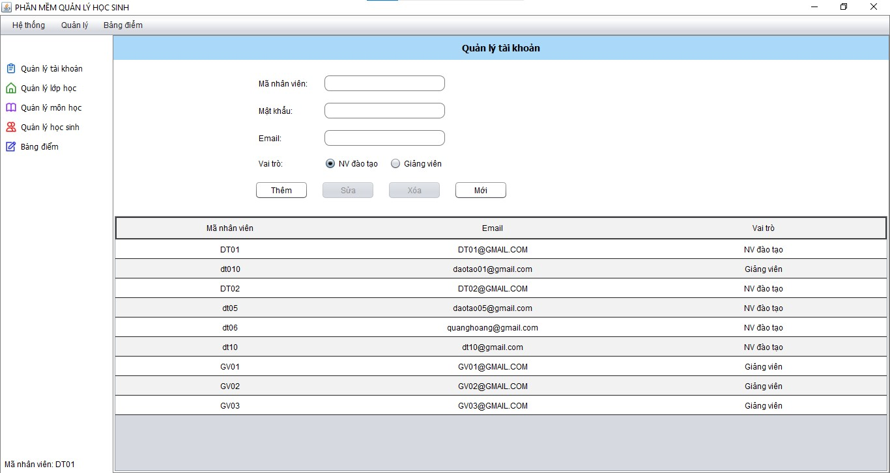
Ảnh 1-2
Ảnh 1-3 | 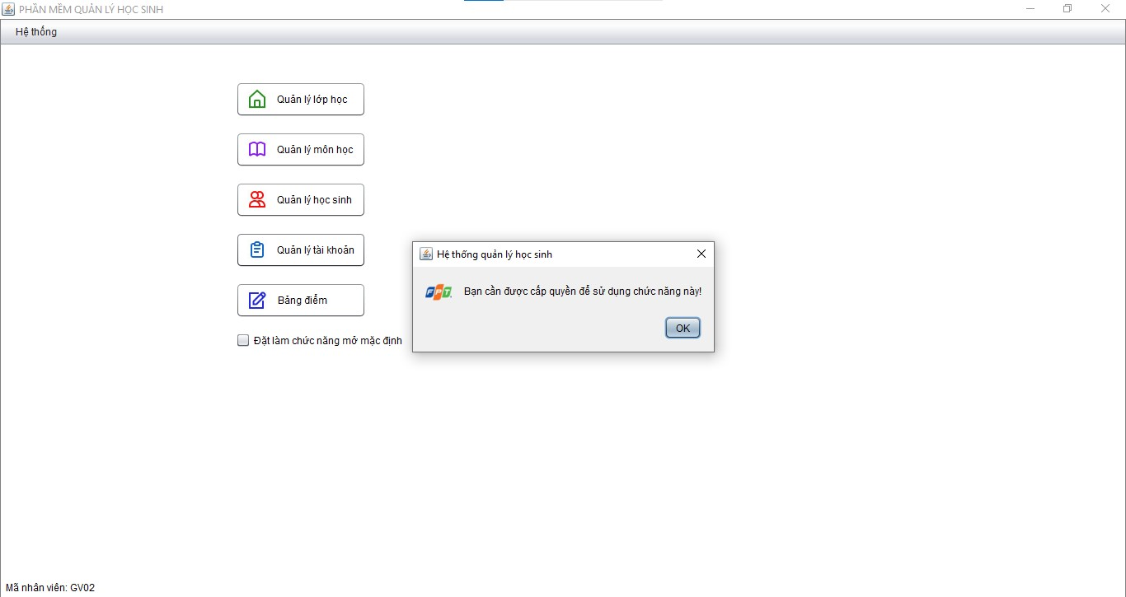
Ảnh 1-4 | 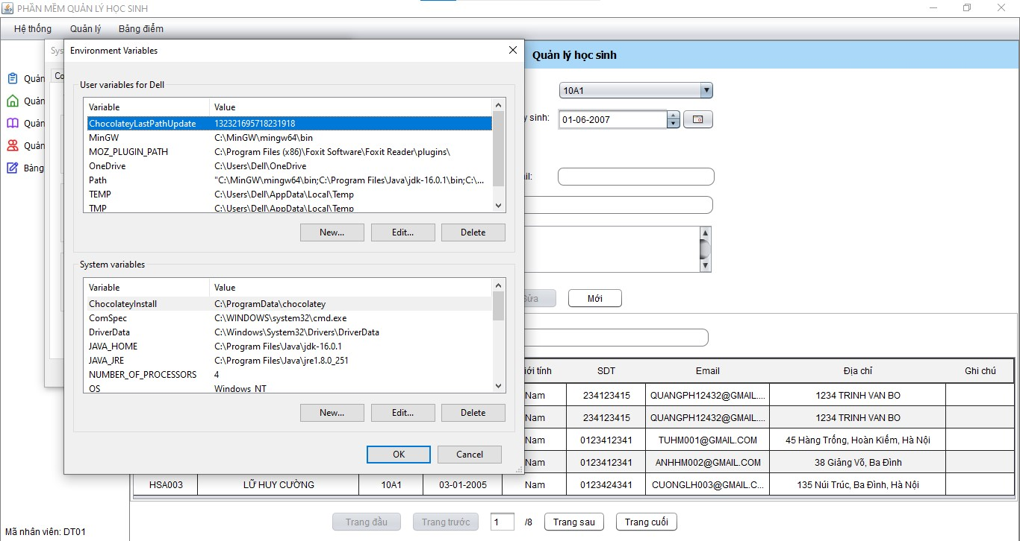
Ảnh 1-5 | 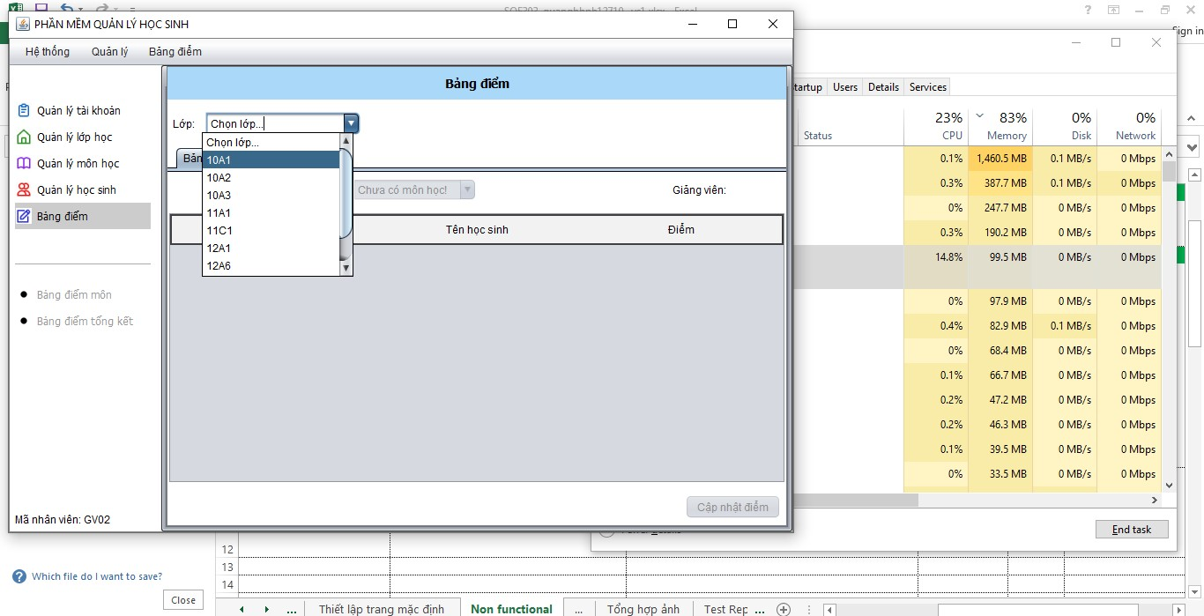
Ảnh 1-6 | 